Menu
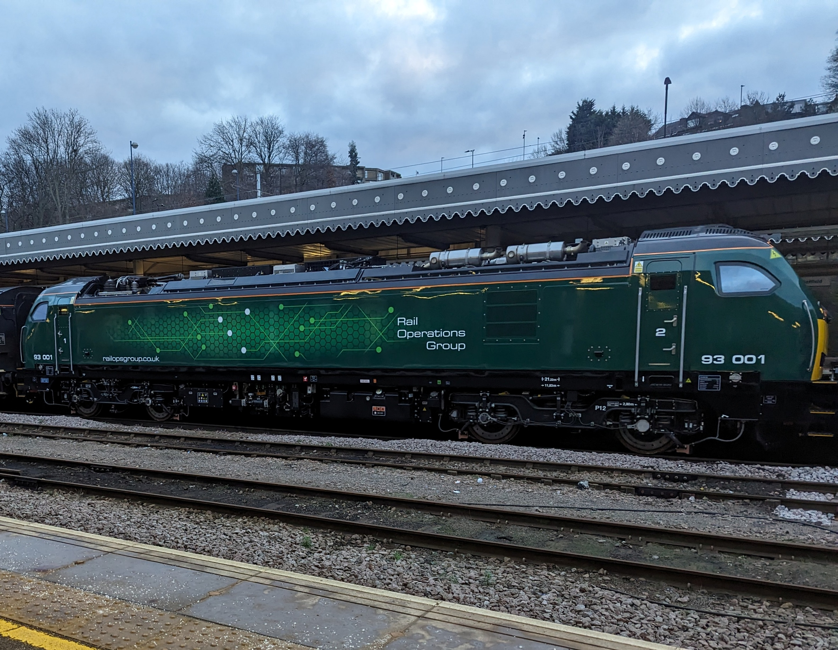
DevVersion | DevVersion | DevVersion | DevVersion | DevVersion | DevVersion | DevVersion | DevVersion | DevVersion | DevVersion | DevVersion | DevVersion | DevVersion | DevVersion | DevVersion | DevVersion | DevVersion | DevVersion | DevVersion | DevVersion | DevVersion | DevVersion | DevVersion | DevVersion | DevVersion | DevVersion | DevVersion | DevVersion | DevVersion
Opportunity
Assets
Lease
Maintenance

Opportunity Management
DevVersion | DevVersion | DevVersion | DevVersion | DevVersion | DevVersion | DevVersion | DevVersion | DevVersion | DevVersion | DevVersion | DevVersion
Opportunity
Assets
Lease
Maintenance
 | Opportunity ID | Customer ID | Credibility Check Date | Credibility Document | Credibility Outcome | Pipeline Phase | Lease Length (Months) | Monthly Lease Value | Annual Lease Value | Total Lease Value
 | 00002 | 00001 | 2025-05-01 |  | Pass | Lead Qualification | 6 | 6000 | 36,000 | 36,000
 | 00001 |  |  |  |  |  | 15 | 1000 | 12,000 | 15,000
 |  |  |  |  |  |  | 60 | 1000 | 12,000 | 60,000
 |  |  |  |  |  |  |  |  | - | -
 |  |  |  |  |  |  |  |  | - | -
 |  |  |  |  |  |  |  |  | - | -
 |  |  |  |  |  |  |  |  | - | -
 |  |  |  |  |  |  |  |  | - | -
 |  |  |  |  |  |  |  |  | - | -
...

Lease
DevVersion | DevVersion | DevVersion | DevVersion | DevVersion | DevVersion | DevVersion | DevVersion | DevVersion | DevVersion | DevVersion | DevVersion | DevVersion | DevVersion | DevVersion | DevVersion | DevVersion
Opportunity
Assets
Lease
Maintenance
 | LeaseID | Customer ID | Asset ID | Lease Type | Lease Status | Lease Start Date | Lease Duration Months | Lease End Date | Total Lease Value | Ts & Cs
 | 00001 | 00002 | 3 | Wet | Leased | 2025-01-01 | 70 | 2030-11-01 | 200,000.00 | https://railoperations.sharepoint.com/:w:/s/TimsTempTestSite/EewJJOCGcXVErVirFiCvViwBs2oS-etX1Y_fYFkasSrosg?e=V1N96n
 | 00002

PVTEventLog
DevVersion | DevVersion | DevVersion | DevVersion | DevVersion | DevVersion | DevVersion | DevVersion | DevVersion

 |  |  | Row Labels | Count of Event ID
 |  |  | 5 - Unidentified | 1
 |  |  | E*4 Control circuit fault | 1
 |  |  | 93008 | 1
 |  |  | (blank) | 98
 |  |  | (blank) | 57
 |  |  | B*5 Unsolicited Brake Application | 2
 |  |  | 93004 | 2
 | Total
93008 | 1
 | 57
93004 | 2
93004 | 4
93003 | 2
93002 | 2
93004 | 2
93002 | 1
93001/93002 | 1
93001 | 1
93003 | 3
93002 | 1
93005 | 1
93004 | 1
93003 | 1
93002 | 3
93010 | 1
93005 | 1
93007 | 1
93009 | 1
93006 | 1
93008 | 1
93001 | 1
93010 | 2
93005 | 2
93010 | 2
93005 | 1
93003 | 1
93002 | 1
 |  |  | E*11 Auxillary Fault | 6
 |  |  | 93004 | 4
 |  |  | 93003 | 2
 |  |  | FS*2 Fuel Gauge Incorrect reading | 2
 |  |  | 93002 | 2
 |  |  | B*1 incorrect Pressures | 2
 |  |  | 93004 | 2
 |  |  | B*2 No Release | 3
 |  |  | 93002 | 1
 |  |  | 93001/93002 | 1
 |  |  | 93001 | 1
 |  |  | Other | 5
 |  |  | 93003 | 3
 |  |  | 93002 | 1
 |  |  | 93005 | 1
 |  |  | E*3 Batteries (Inc BIS) | 12
 |  |  | 93004 | 1
 |  |  | 93003 | 1
 |  |  | 93002 | 3
 |  |  | 93010 | 1
 |  |  | 93005 | 1
 |  |  | 93007 | 1
 |  |  | 93009 | 1
 |  |  | 93006 | 1
 |  |  | 93008 | 1
 |  |  | 93001 | 1
 |  |  | I*7 General condition | 2
 |  |  | 93010 | 2
 |  |  | TE*1 Defective electrical adaptor | 2
 |  |  | 93005 | 2
 |  |  | P*2 No Start | 2
 |  |  | 93010 | 2
 |  |  | E*1 Interier Lights | 1
 |  |  | 93005 | 1
...

PVTEvents For Mnt. Review
DevVersion | DevVersion | DevVersion | DevVersion | DevVersion | DevVersion | DevVersion | DevVersion | DevVersion | DevVersion | DevVersion | DevVersion | DevVersion | DevVersion

NOTE: Use this report to query events by completion status and vehicle. You can attach this list to a maintenence visit by selecting 'Event Completed' = 'FALSE' and then the 'Asset ID' (or vehicle ID), giving you a list of all events for that vehicle that have not yet been completed.
Remember: Refresh the report to ensure you have pulled in the most recently entered events from the event log.

 |  | Event Completed | Asset ID | Event ID | System | Sub System | Event Details | Reported Event
 |  | FALSE | 93002 | 0000005 | Fuel System | FS*2 Fuel Gauge Incorrect reading | Fuel level indicator | Fuel level indicator has fuel in the visor
 |  | FALSE | 93002 | 0000008 | Brake system | B*2 No Release | Westcode brake continuity | When testing Westcode brake system. Unable to get brake continuity
 |  | FALSE | 93002 | 0000060 | Exterior | A*1 Wiper Fault | Cab Wiper Not Working | intermitent wiper not working
 |  | TRUE | 93002 | 0000010 | Electrical systems | E*3 Batteries (Inc BIS) | Diode 51E-X12D Shows heat damage | Diode shows damage from over heating from the flat battery service supply
 |  | TRUE | 93002 | 0000017 | Electrical systems | Other | Unable to take power from OHLE | When going to take 25kv, pan can go up, but as soon as the MCB is closed, it reopens and has EMC filter no current detected.
 |  | TRUE | 93002 | 0000033 | Safety Systems | (blank) | TPWS | TPWS not passing BIT on start up

Maintenance Visit
DevVersion | DevVersion | DevVersion | DevVersion | DevVersion | DevVersion | DevVersion | DevVersion | DevVersion | DevVersion
Opportunity
Assets
Lease
Maintenance
 |  | VarMaintenanceID | Pre Visit |  |  |  | Post Visit
 |  | Maintenance ID | Asset ID | Maintenance Start Date | Maintenance Type | Exam Type | Recorded Location | Recorded Loco Mileage | Recorded Engine Hours
 |  | 93001-45828 | 93001 | 2025-06-20 | Scheduled Exam | Exam A | Worksop | 5188 | 336
 |  | 93002-45828 | 93002 | 2025-06-20 | Scheduled Exam | Exam A | Worksop | 6200 | 190
 |  | 93003-45922 | 93003 | 2025-09-22 | Scheduled Exam | Exam A | Worksop | 492 | 166
 |  | 93004-45896 | 93004 | 2025-08-27 | Scheduled Exam | Exam A | Worksop | 519 | 151
 |  | 93005-45896 | 93005 | 2025-08-27 | Scheduled Exam | Exam A | Worksop | 241 | 124
 |  | 93006-45917 | 93006 | 2025-09-17 | Scheduled Exam | Exam A | Worksop | 800 | 101
 |  | 93007-45917 | 93007 | 2025-09-17 | Scheduled Exam | Exam A | Worksop | 2685 | 190
 |  | 93008-45903 | 93008 | 2025-09-03 | Scheduled Exam | Exam A | Worksop | 128 | 97
...

PVTOverviewSystems
DevVersion | DevVersion | DevVersion | DevVersion | DevVersion | DevVersion | DevVersion | DevVersion | DevVersion | DevVersion | DevVersion | DevVersion | DevVersion | DevVersion | DevVersion | DevVersion | DevVersion | DevVersion | DevVersion | DevVersion | DevVersion | DevVersion | DevVersion

.
2025-05-06 | 2025-05-30 | 2025-06-01 | 2025-06-05 | 2025-06-06 | 2025-06-10 | 2025-06-18 | 2025-06-25 | 2025-07-09 | 2025-08-07 | 2025-07-01 | 2025-07-08 | 2025-08-21 | 2025-09-02 | 2025-09-03 | 2025-09-17 | 2025-09-18 | 30/05/2025 | 18/06/2025 | 25/06/25 | 25/06/2025 | 2025-07-16 | 2025-07-18
...
 | 06/05/2025 | 30/05/2025 | 01/06/2025 | 05/06/2025 | 06/06/2025 | 10/06/2025 | 18/06/2025 | 25/06/2025 | 09/07/2025 | 07/08/2025 | 01/07/2025 | 08/07/2025
B*2 No Release |  |  | 1
(blank)
FS*2 Fuel Gauge Incorrect reading |  |  |  |  | 2
Other |  |  |  |  |  |  | 1
E*3 Batteries (Inc BIS) |  |  |  |  |  | 2
A*1 Wiper Fault
S*1 TPWS/AWS Fault
(blank)
E*11 Auxillary Fault |  |  |  | 2
Other |  |  |  |  |  | 2
Other
E*3 Batteries (Inc BIS)
(blank)
B*5 Unsolicited Brake Application |  | 1
B*1 incorrect Pressures |  |  |  |  | 2
(blank)
E*11 Auxillary Fault | 2 |  |  |  | 2
E*3 Batteries (Inc BIS)
(blank)
(blank)
TE*1 Defective electrical adaptor |  |  |  |  |  |  | 1
(blank)
E*3 Batteries (Inc BIS)
E*1 Interier Lights
Other
P*2 No Start |  |  |  |  |  |  |  | 1
(blank) |  |  |  |  |  |  |  | 2
E*3 Batteries (Inc BIS)
I*7 General condition |  |  |  |  |  |  | 1
(blank)
(blank)
B*2 No Release |  |  | 1
(blank) |  |  |  |  |  |  |  | 2
(blank) |  |  |  |  |  |  |  |  |  |  | 2
E*3 Batteries (Inc BIS)
(blank)
(blank) |  |  |  |  |  |  |  |  | 2
(blank)
(blank)
(blank)
E*3 Batteries (Inc BIS)
(blank) |  |  |  |  |  |  |  |  |  | 1 |  | 1
(blank)
E*3 Batteries (Inc BIS)
(blank) |  |  |  |  |  |  |  |  | 2
(blank)
(blank)
(blank)
(blank)
E*3 Batteries (Inc BIS)
...
 |  | 1
...
 |  |  |  |  |  |  |  |  |  |  |  |  |  |  |  |  |  |  |  |  |  | 1
...
 |  |  |  | 2
...
 |  |  |  |  |  | 1
 |  |  |  |  | 2 |  |  |  |  |  |  | 1
...
 |  |  | 2
 |  |  |  |  | 2
...
 |  |  |  |  |  |  |  |  |  |  |  | 1
...
 | 1 |  |  |  |  |  |  |  |  |  |  |  |  |  |  |  | 1
 |  |  |  | 2
...

Stad
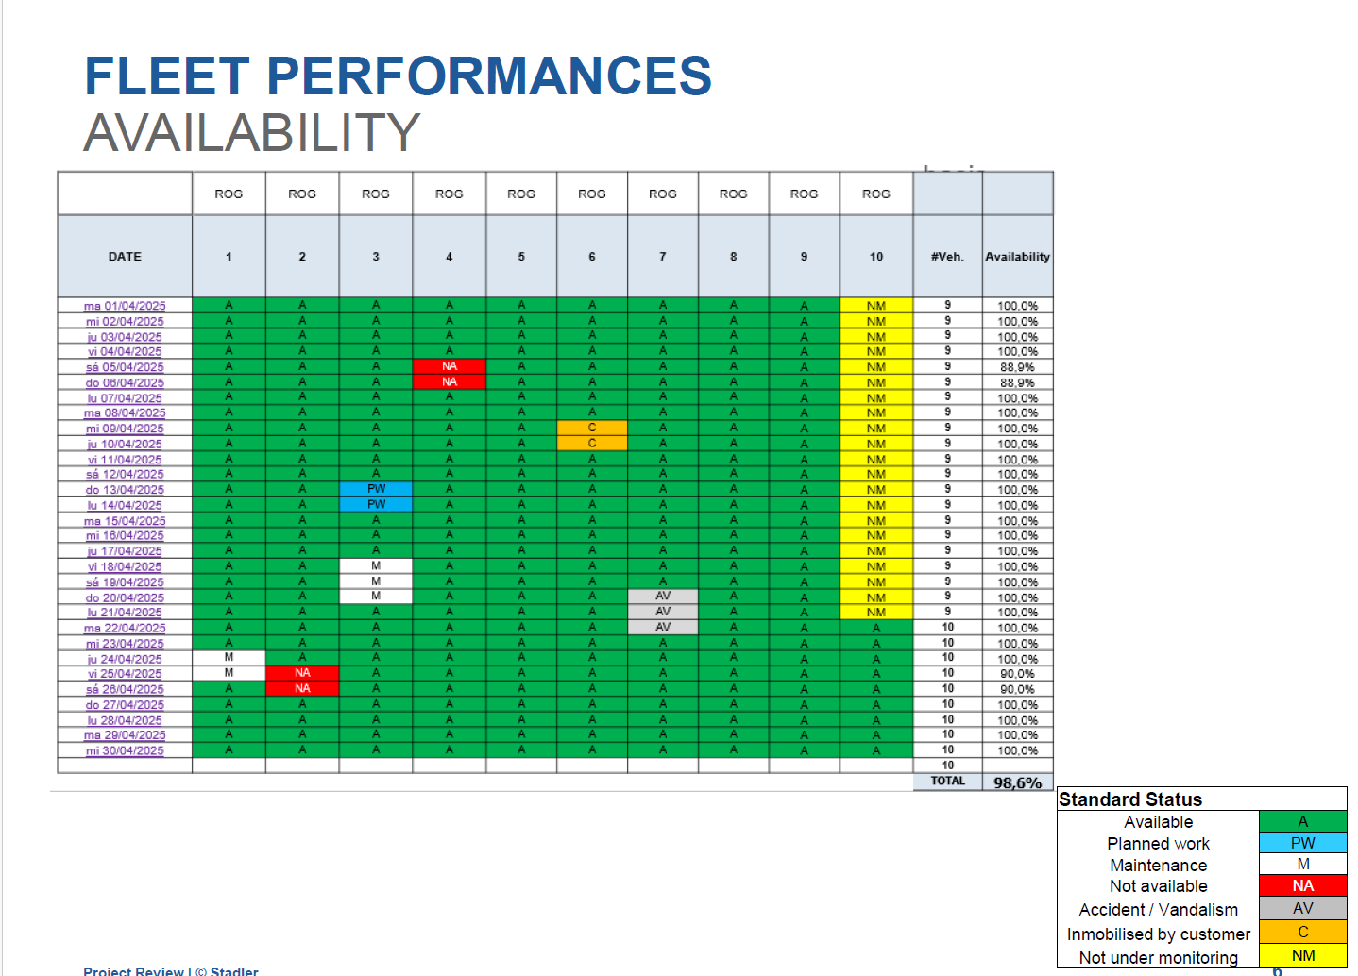
DevVersion | DevVersion | DevVersion | DevVersion | DevVersion | DevVersion | DevVersion | DevVersion | DevVersion | DevVersion | DevVersion | DevVersion | DevVersion | DevVersion | DevVersion | DevVersion | DevVersion | DevVersion | DevVersion | DevVersion | DevVersion | DevVersion | DevVersion | DevVersion | DevVersion | DevVersion | DevVersion | DevVersion | DevVersion | DevVersion

